Sheet1
名称 | 规格型号 | 单价 | 数量（份） | 价格 | 参考图片
自嗨锅自热米饭 | 盒 | 10 | 84 | 840 | 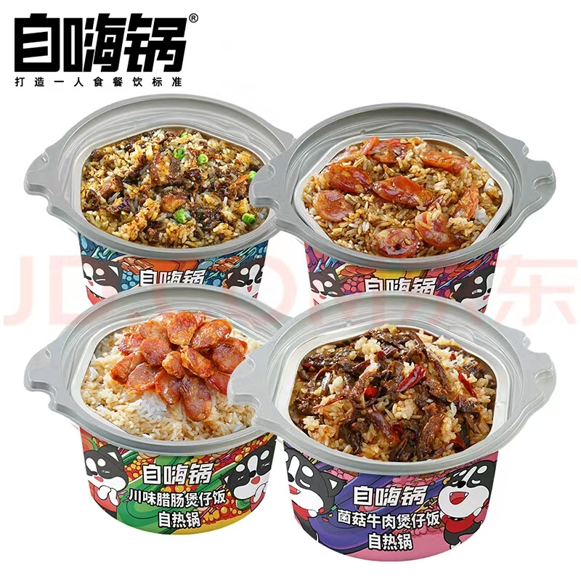
汤达人大大杯方便面 | 大桶 | 6 | 84 | 504 | 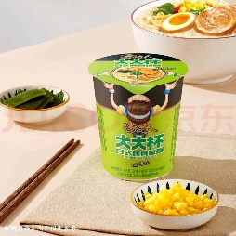
安慕希高端酸奶 | 230g | 6 | 84 | 504 | 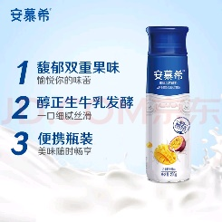
特仑苏有机纯牛奶 | 250ml | 5 | 84 | 420
三只松鼠水牛乳蛋糕 | 个 | 2 | 84 | 168
三只松鼠水牛乳千层吐司面包 | 个 | 2 | 84 | 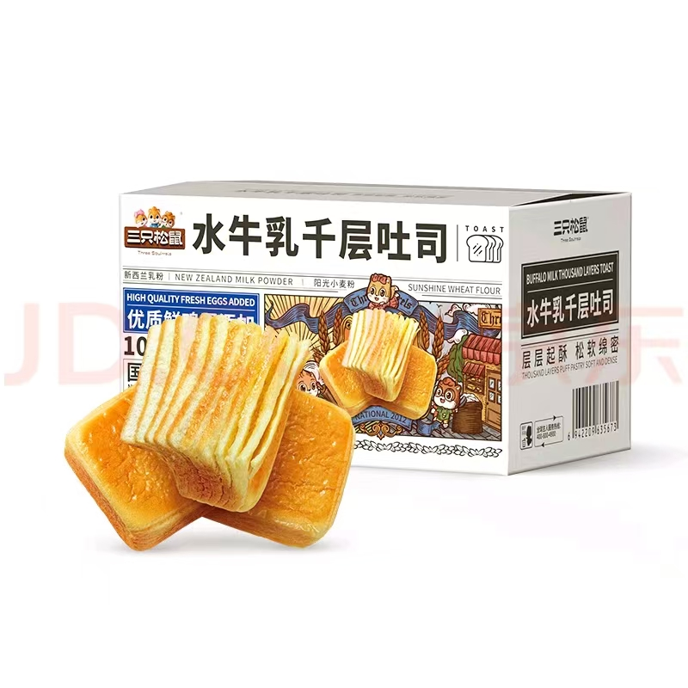 168
康师傅大食桶方便面 | 143g/盒 | 6 | 84 | 504 | 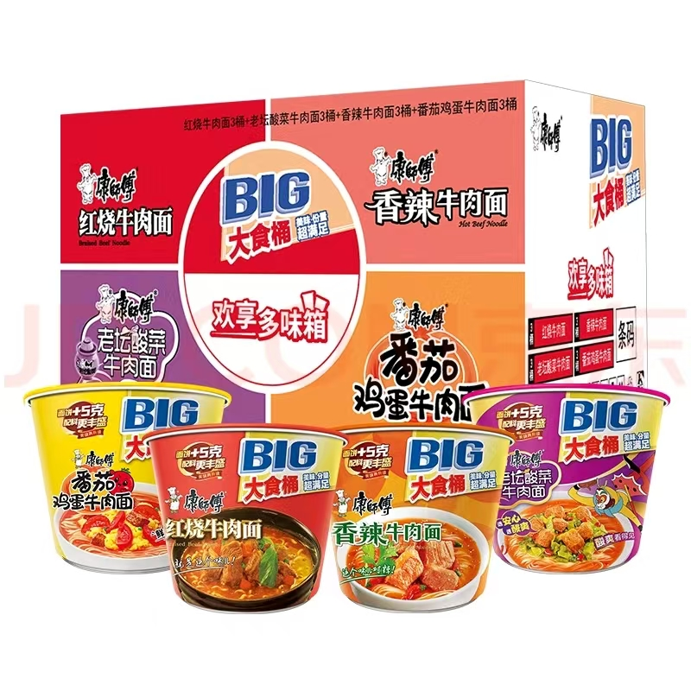
食族人卤蛋酸辣粉 | 136g/桶 | 6 | 84 | 504 | 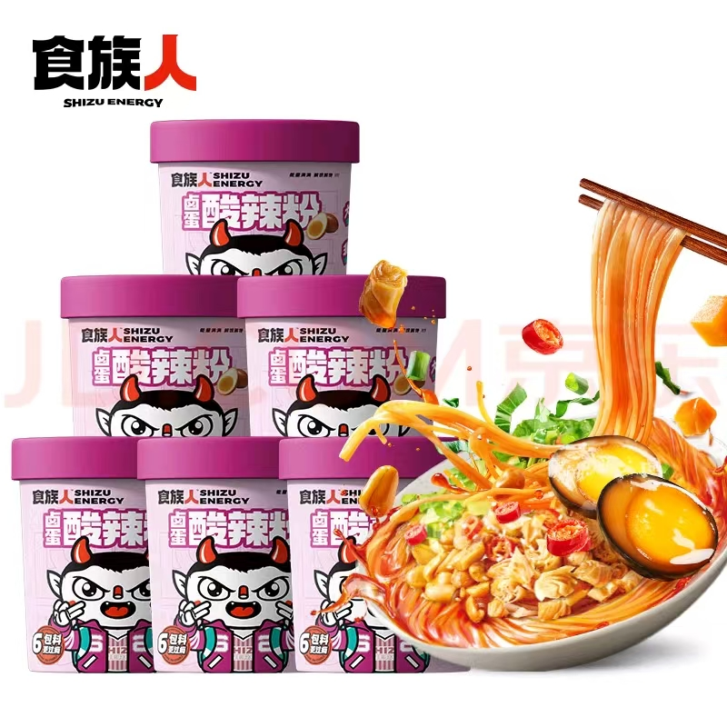
丽芝士（Richeese）纳宝帝印尼进口 奶酪味威化饼干145g/盒 零食早餐下午茶休闲零食 | 145g/盒 | 6 | 84 | 504
银鹭好粥道八宝粥 | 280g/瓶 | 5 | 84 | 420
大塑料袋 | 能装这里面所有东西 | 1 | 84 | 84
一次性牙刷牙膏套装 | 邦.亿.客高档卡盒酒店一次性洗漱用品套装民宿一次性牙刷牙膏定制拖鞋 【10套】牙刷A+6克舒克牙膏 | 2 | 200 | 400 | 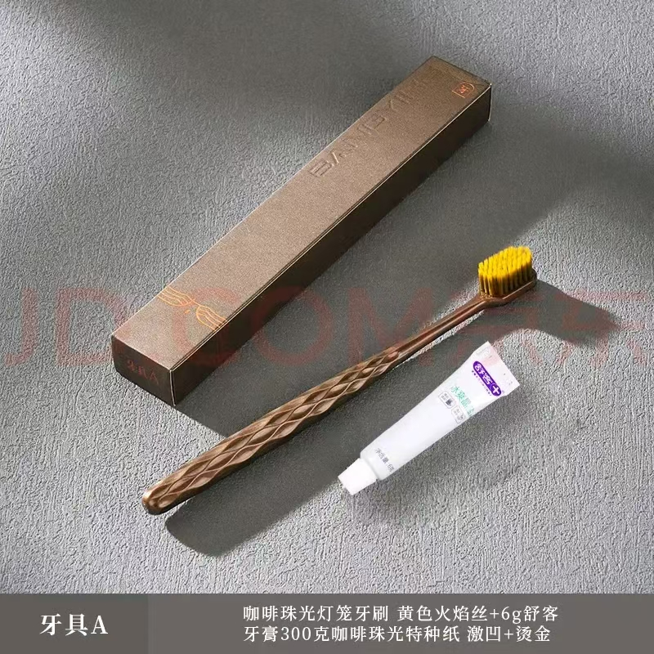
滴露消毒液 | 1.8L/瓶 | 100 | 6 | 600 | 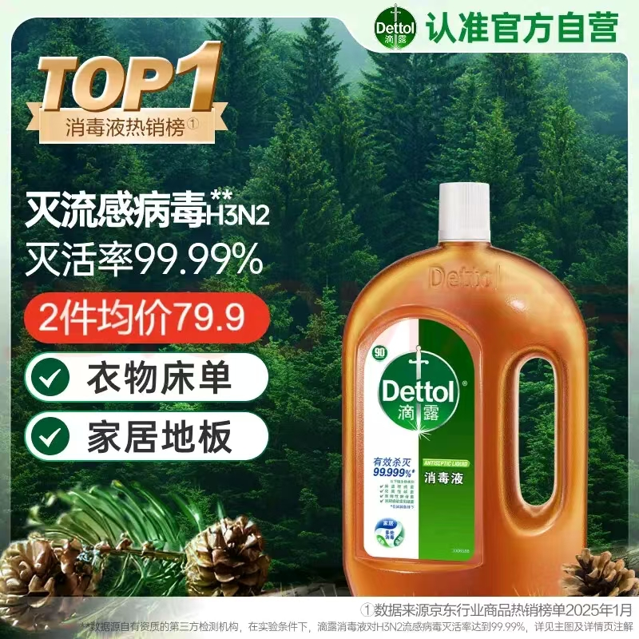
 |  |  |  | 5620
注：所购食品保质期在3个月以上。交货方式：送货上门。 10天之内到货，退换货一天内完成。

